界面&功能
图鉴系统 |  |  |  | 功能规则

 | 功能入口 |  |  |  |  | 图鉴 相关基础规则和清单
 |  |  |  |  | 1.设计目的是什么 |  | 5功能点清单
 | 1.点击功能图标进入 |  |  |  | ▶ | 图鉴收集图鉴道具激活图鉴，提高属性 | 模块 | 类型 | 内容 | 优先级
 | 2.图标位于主界面 |  |  |  | 2.基本规则 |  | 玄冥地宫 | UI和资源 | 功能入口 | 1
 | 3.参考图标 |  |  |  | ▶ | 每个图鉴所需收集道具不同 |  | UI和资源 | 图鉴界面 | 1
 |  |  |  |  | ▶ | 激活后提高当前图鉴等级，获得不同属性，不同图鉴属性可能不同 |  | UI和资源 | 图鉴图片 | 1
 |  |  |  |  | 3.解锁方式 |  |  | 功能逻辑 | 功能开放 | 1
 |  |  |  |  | ▶ | 主线任务/等级开启功能 |  | 功能逻辑 | 图鉴分类显示 | 1
 |  |  |  |  | 3.解锁方式 |  |  | 功能逻辑 | 图鉴激活和升级 | 2
 |  |  |  |  | ▶ | 主线任务或等级开放 |  | 功能逻辑 | 图鉴属性提升 | 3
 |  |  |  |  | 4关联功能 |  |  | 功能逻辑 | 图鉴激活升级消耗 | 3
 |  |  |  |  | ▶ | 主界面【入口位置】 |  | 功能数值 | 图鉴属性数据 | 3

 | 图鉴界面【当前为示例】
3
1
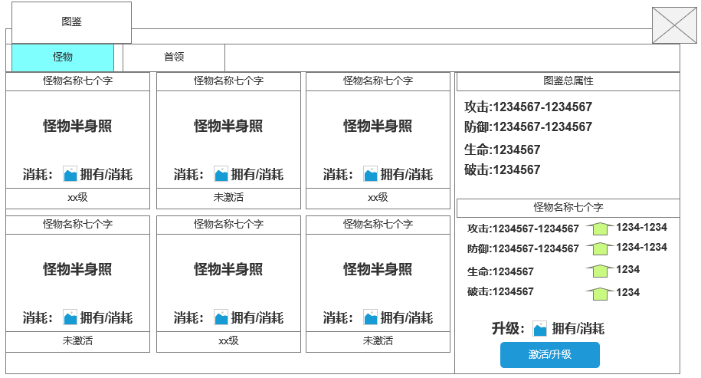
 |  | 1.图鉴显示区域 |  |  | 1.功能开放
 |  | ▶ | 一般怪物和首领页签 |  | ▶ | 主线任务或等级开放
 |  | ▶ | 对应页签下显示图鉴内容
 |  | ▶ | 未激活图鉴灰化显示
 |  | ▶ | 已激活的图鉴正常显示 |  | 2.图鉴规则
 |  | ▶ | 图鉴图，图鉴等级 |  | ▶ | 已激活的图鉴总属性
 |  |  |  |  | ▶ | 对所有图鉴进行分类，不同分类显示在不同页签下
 |  |  |  |  | ▶ | 界面左侧显示当前页签下所有图鉴，按配置表ID排序
 |  |  |  |  | ▶ | 图鉴初始均为未激活，通过获得激活对应图鉴道具，激活并升级图鉴
2
 |  | 2.图鉴详情 |  |  | ▶ | 不同图鉴获取途径不同
 |  | ▶ | 已激活的图鉴总属性 |  | ▶ | 升级所需道具随等级提升需求提升
 |  | ▶ | 图鉴属性 |  | ▶ | 不同图鉴提升属性不同
 |  | ▶ | 下一级图鉴属性提升
 |  | ▶ | 激活下一级所需道具
 |  | ▶ | 激活（升级）按钮
 |  | 3.关闭
 |  | ▶ | 关闭当前界面

 | 未标注界面

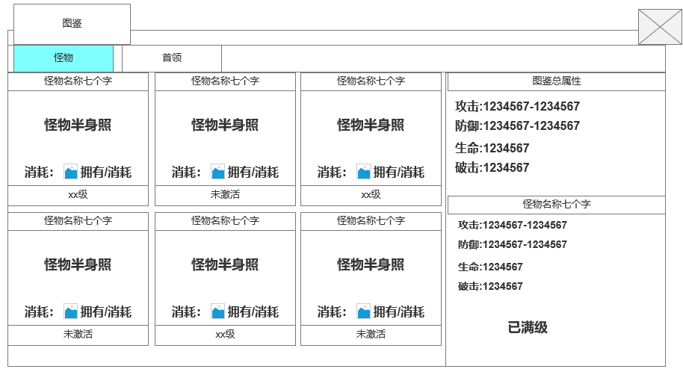

 |  | 1.满级显示
 |  | ▶ | 已满级的图鉴，点击时，右侧显示已满级

功能美需
UI需求

 | 序号 | 类型 | 对应界面 | 内容 | 功能需求 | 策划建议 | 参考图
 | 1 | UI | 图鉴界面 | 玩法主界面 | 详见界面功能设计
 | 2 | UI
 | 3 | UI
 | 4 | UI
 | 5 | UI
 | 6 | UI
 | 7 | UI
 | 8 | UI
 | 9 | UI
 | 10 | UI
 | 11 | UI
 | 12 | UI
 | 13 | UI
 | 14 | UI
 | 15 | UI
 | 16 | UI
 | 17 | UI
 | 18 | UI
 | 19 | UI

背景图需求

 | 序号 | 类型 | 对应界面 | 内容 | 功能需求 | 策划建议 | 参考图
 | 1 | 2D原画 | 图鉴SHOWSTAND图片资源 | 根据怪物和首领SHOWSTAND或动作制作的图像图片用于图鉴显示 | 根据怪物和首领SHOWSTAND或动作制作的图像图片用于图鉴显示
 | 2 | 2D原画
 | 3 | 2D原画
 | 4 | 2D原画
 | 5 | 2D原画
 | 6 | 2D原画

道具图标需求

 | 1 | ICON | 图鉴碎片 | 一个破旧的图鉴碎片，用于激活图鉴 | 一个破旧的图鉴碎片，用于激活图鉴 |  | 

动效需求

 | 序号 | 类型 | 内容 | 描述 | 功能需求 | 策划建议 | 参考图

其他 （ICON，模型，表情等）

 | 序号 | 类型 | 对应界面 | 内容 | 功能需求 | 策划建议 | 参考图
 | 1 | ICON | 主界面 | 主界面代表技能功能的入口图标 | 主界面代表技能功能的入口图标 |  | 

参考界面
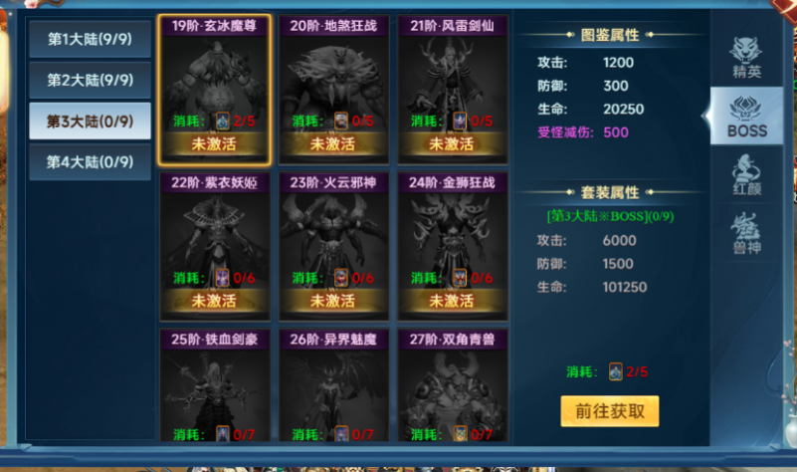
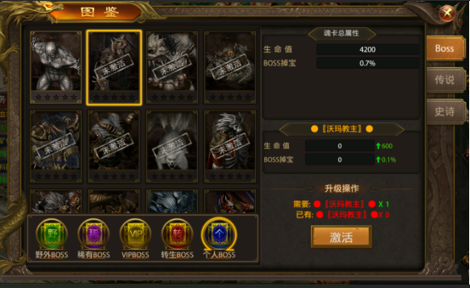
参考图

 | 参考游戏—

